バイオマス発電_記入用(リファレンス）
R8年度JCM設備補助リファレンスからのCO2排出削減量計算（バイオマス発電）

事業名 |  |  |  |  |  |  |  |  |  |  |  | 記入
実施サイト |  | 住所 |  |  |  |  |  |  |  |  |  | 自動計算
 |  | 緯度 | 33°26'04.1"S |  | 経度 | 70°41'02.7"W |  | 標高 | 700 | ｍ
負荷の対象

”リファレンスからのCO2排出量削減量＞BaUからのCO2排出削減量”
の場合は適切ではないため見直しを行うこと
◎トータルCO2排出削減量
ER | CO2排出削減量＝RE－PE |  |  |  |  |  |  |  |  |  | ER | 0 | ton-CO2/年

●リファレンスＣＯ２排出量の計算
RE | =NEGp×EFRE,elec |  |  |  |  |  |  |  |  |  | RE | 0 | ton-CO2/年
 | NEGp | バイオマス発電システムの年間発電量（補機消費電力を除く） |  |  |  |  |  |  |  |  | NEGp | 0 | MWｈ/年
 |  | ＝（（EG（ｋW）－EC（ｋW)）×年間稼働時間（h/年））/1000
 |  | EG | バイオマス発電機能力： 仕様上の能力(kW)ではなく想定される稼働時の発電出力(kW)とする。 |  |  |  |  |  |  |  | EG |  | kW
 |  | EC | 補機消費電力： 理論上の最大値とすること。 |  |  |  |  |  |  |  | EC |  | kW
 |  | H | 年間稼働時間＝1日あたり稼働時間（h/day）×稼働日数（day/年） |  |  |  |  |  |  |  | 年間稼働時間 | 0 | h/年
 |  |  |  | 1日あたり稼働時間 |  |  |  |  |  |  | 1日あたり稼働時間 |  | h/day
 |  |  |  | 年間稼働日数： 計画された定期メインテナンスの期間を除く。 |  |  |  |  |  |  | 稼働日数 |  | day/年

 | EFRE,elec | グリッド電力のCO2排出係数 |  |  |  |  | 出典： |  |  |  |  |  | ton-CO2/MWｈ

●プロジェクトＣＯ２排出量の計算
PE | ＝PEONSITE,p＋PETRANS,p |  |  |  |  |  |  |  |  |  | PE | 0 | ton-CO2/年
 | PEONSITE,p | バイオマス発電システムの稼働時の化石燃料消費によるCO2排出量 |  |  |  |  |  |  |  |  | PEONSITE,p | 0 | ton-CO2/年
 |  | ＝FC(mass or volume /p)×NCV(GJ/mass or volume)×EFfuel,i(TCO2/GJ)
 |  | FC | 化石燃料消費量 |  |  |  |  |  |  |  | FC |  | mass or volume /p
 |  | NCV | 化石燃料の真発熱量 |  |  |  |  |  |  |  | NCV |  | GJ/mass or volume
 |  | EFfuel,i | 化石燃料の熱量当たり排出係数 |  |  |  |  |  |  |  | EFfuel,i |  | tCO2/GJ

 | PETRANS,p | バイオマスの輸送に要した化石燃料消費によるCO2排出量 |  |  |  |  |  |  |  |  | PETRANS,p | 0 | ton-CO2/年

 | Option1：輸送に要した燃料消費量をモニタリングし計算する方法 |  |  |  |  |  |  |  |  |  | Option 1 | 0 | ton-CO2/年
 |  | PETRANS,p＝FCtrans×NCV×EFfuel
 |  | FCtrans | 輸送に要した化石燃料消費量 |  |  |  |  |  |  |  |  |  | mass or volume /年
 |  | NCV | 化石燃料の真発熱量 |  |  |  |  |  |  |  |  |  | GJ/mass or volume
 |  | EFfuel,i | 化石燃料の熱量当たりCO2排出係数 |  |  |  |  |  |  |  |  |  | tCO2/GJ

 | Option2：バイオマス輸送量をモニタリングし輸送距離と係数から計算する方法 |  |  |  |  |  |  |  |  |  | Option 2 | 0 | ton-CO2/年
 |  | PETRANS,p＝D×FR×EFvehicle
 |  | D | バイオマス発電所とバイオマス収集サイトの距離 |  |  |  |  |  |  |  |  |  | km
 |  | FR | バイオマス輸送量 |  |  |  |  |  |  |  |  |  | ton/年
 |  | EFvehicle | バイオマス輸送量と輸送距離当たりCO2排出係数 |  |  |  |  |  |  |  |  |  | t-CO2/ton/km

※ 計算式はバイオマス発電の方法論（ID_AM027及びMM_AM004）に基づく。

バイオマス発電_記入用(BaU）
BaＵ排出量の考え方
・省エネルギー設備で、現在工場等で使用している設備を置き換える場合は、現在使用している設備の排出量とする。
・新設工場などに新たに省エネルギー設備を導入する場合は、現時点においてその国で一般的に使われている同種設備の排出量とする。

R8年度 JCM設備補助BaUからのCO2排出削減量計算（バイオマス発電）

事業名 |  |  |  |  |  |  |  |  |  |  |  | 記入
実施サイト |  | 住所 |  |  |  |  |  |  |  |  |  | 自動計算
 |  | 緯度 | 33°26'04.1"S |  | 経度 | 70°41'02.7"W |  | 標高 | 700 | ｍ
負荷の対象

”リファレンスからのCO2排出量削減量＞BaUからのCO2排出削減量”
の場合は適切ではないため見直しを行うこと
◎トータルCO2排出削減量
ER | CO2排出削減量＝BE－PE |  |  |  |  |  |  |  |  |  | ER | 0 | ton-CO2/年

●BaUのＣＯ２排出量の計算
BE | =NEGp×EFRE,elec |  |  |  |  |  |  |  |  |  | BE | 0 | ton-CO2/年
 | NEGp | バイオマス発電システムの年間発電量（補機消費電力を除く） |  |  |  |  |  |  |  |  | NEGp | 0 | MWｈ/年
 |  | ＝（（EG（ｋW）－EC（ｋW)）×年間稼働時間（h/年））/1000
 |  | EG | バイオマス発電機能力： 仕様上の能力(kW)ではなく想定される稼働時の発電出力(kW)とする。 |  |  |  |  |  |  |  | EG |  | kW
 |  | EC | 補機消費電力： 理論上の最大値とすること。 |  |  |  |  |  |  |  | EC |  | kW
 |  | H | 年間稼働時間＝1日あたり稼働時間（h/day）×稼働日数（day/年） |  |  |  |  |  |  |  | 年間稼働時間 | 0 | h/年
 |  |  |  | 1日あたり稼働時間 |  |  |  |  |  |  | 1日あたり稼働時間 |  | h/day
 |  |  |  | 年間稼働日数： 計画された定期メインテナンスの期間を除く。 |  |  |  |  |  |  | 稼働日数 |  | day/年

 | EFBau,elec | グリッド電力のCO2排出係数 |  |  |  |  | 出典： |  |  |  |  |  | ton-CO2/MWｈ

●プロジェクトＣＯ２排出量の計算
PE | ＝PEONSITE,p＋PETRANS,p |  |  |  |  |  |  |  |  |  | PE | 0 | ton-CO2/年
 | PEONSITE,p | バイオマス発電システムの稼働時の化石燃料消費によるCO2排出量 |  |  |  |  |  |  |  |  | PEONSITE,p | 0 | ton-CO2/年
 |  | ＝FC(mass or volume /p)×NCV(GJ/mass or volume)×EFfuel,i(TCO2/GJ)
 |  | FC | 化石燃料消費量 |  |  |  |  |  |  |  | FC |  | mass or volume /p
 |  | NCV | 化石燃料の真発熱量 |  |  |  |  |  |  |  | NCV |  | GJ/mass or volume
 |  | EFfuel,i | 化石燃料の熱量当たり排出係数 |  |  |  |  |  |  |  | EFfuel,i |  | tCO2/GJ

 | PETRANS,p | バイオマスの輸送に要した化石燃料消費によるCO2排出量 |  |  |  |  |  |  |  |  | PETRANS,p | 0 | ton-CO2/年

 | Option1：輸送に要した燃料消費量をモニタリングし計算する方法 |  |  |  |  |  |  |  |  |  | Option 1 | 0 | ton-CO2/年
 |  | PETRANS,p＝FCtrans×NCV×EFfuel
 |  | FCtrans | 輸送に要した化石燃料消費量 |  |  |  |  |  |  |  |  |  | mass or volume /年
 |  | NCV | 化石燃料の真発熱量 |  |  |  |  |  |  |  |  |  | GJ/mass or volume
 |  | EFfuel,i | 化石燃料の熱量当たりCO2排出係数 |  |  |  |  |  |  |  |  |  | tCO2/GJ

 | Option2：バイオマス輸送量をモニタリングし輸送距離と係数から計算する方法 |  |  |  |  |  |  |  |  |  | Option 2 | 0 | ton-CO2/年
 |  | PETRANS,p＝D×FR×EFvehicle
 |  | D | バイオマス発電所とバイオマス収集サイトの距離 |  |  |  |  |  |  |  |  |  | km
 |  | FR | バイオマス輸送量 |  |  |  |  |  |  |  |  |  | ton/年
 |  | EFvehicle | バイオマス輸送量と輸送距離当たりCO2排出係数 |  |  |  |  |  |  |  |  |  | t-CO2/ton/km

※ 計算式はバイオマス発電の方法論（ID_AM027及びMM_AM004）に基づく。

燃料の排出係数(IPCC)
R8年度JCM設備補助CO2排出削減量計算 （燃料種ごとの排出係数）
BaU設備、リファレンス設備及びプロジェクト設備で用いる燃料のCO2排出係数については、IPCCの以下表を参照ください。

係数①： 燃料低位発熱量（Net Calorific Value, NCV）
採用した値： | 44.8 | TJ/Gg(fuel) | ※表中の該当する燃料種のLowerまたはUpperの値を入力（承認済み方法論を参照）。
 | 0.0448 | GJ/kg(fuel) | ※1T=1000G、1Gg＝1,000,000kgで換算
出典： IPCC default values at the lower limit in Table 1.2 of Chapter 1 of Vol. 2 of the “2006 IPCC Guidelines for National GHG Inventories”

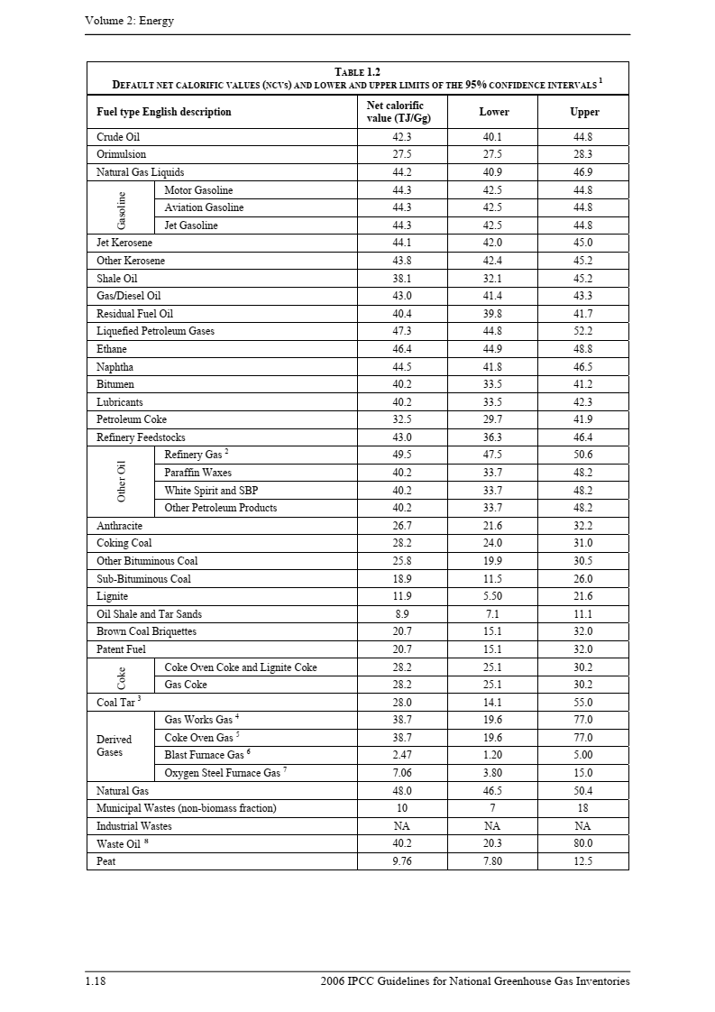
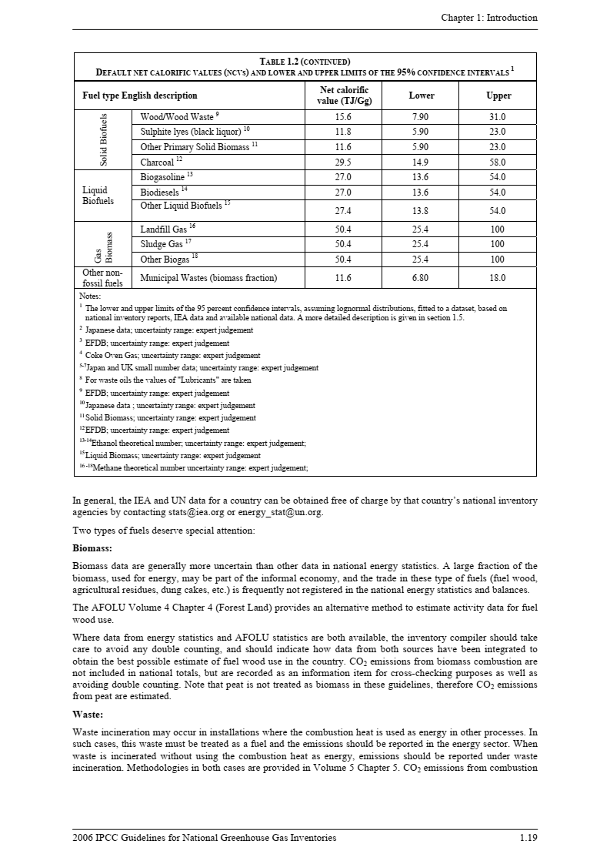

該当する燃料種に赤枠を移動

係数②： 燃料の単位熱量当たりCO2排出係数

採用した値： | 61,600 | kg(CO2)/TJ | ※表中の該当する燃料種のLowerまたはUpperの値を入力（承認済み方法論を参照）。
 | 0.0616 | tCO2/GJ | ※1T=1000G、1tCO2＝1,000kgCO2で換算
出典： IPCC default values at the lower limit in Table 1.4 of Chapter 1 of Vol. 2 of the “2006 IPCC Guidelines for National GHG Inventories”

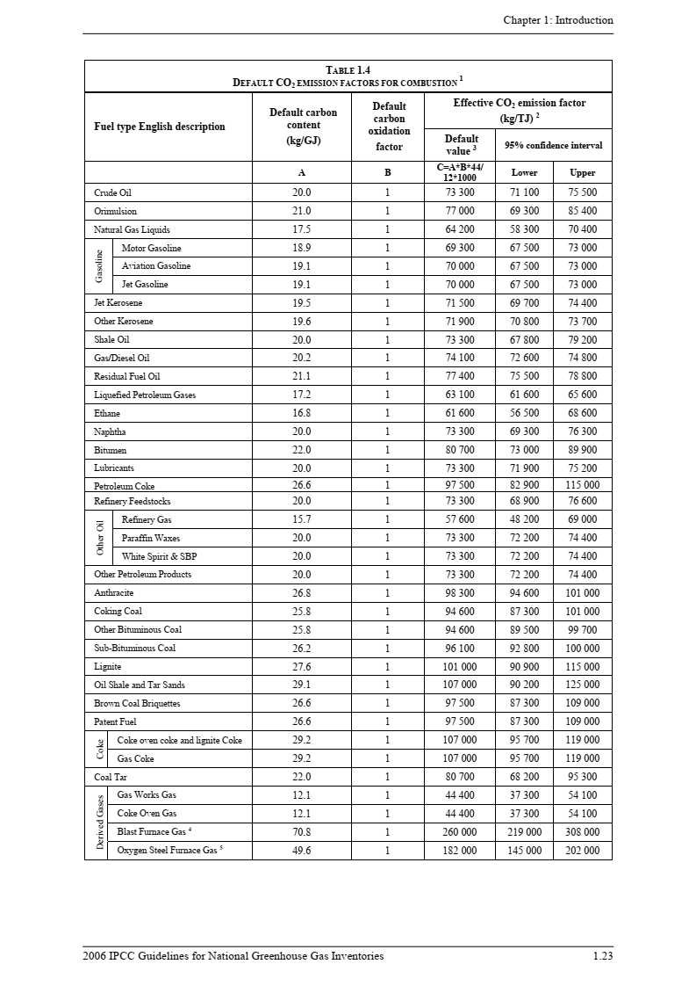
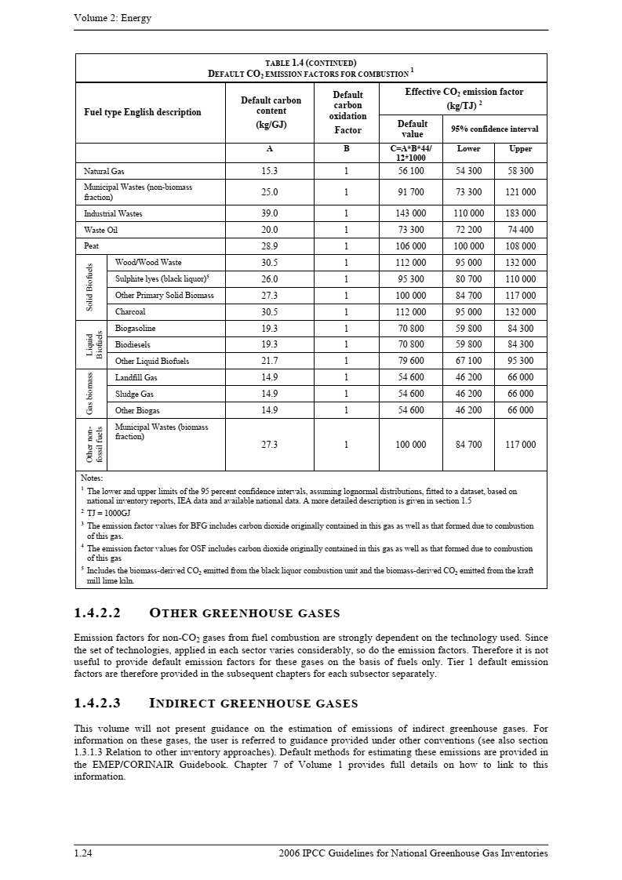

該当する燃料種に赤枠を移動

